工作表1
 高空作業車操作人員 |  | 屋頂作業主管 | 
乙級職業安全衛生管理員 | 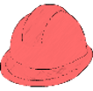 | 鋼構組配作業主管 | 
甲級職業安全管理師 |  | 模板支撐作業主管 | 
甲級職業衛生管理師 |  | 露天開挖作業主管 | 
急救人員 |  | 擋土支撐作業主管 | 
缺氧作業主管 |  | 危害告知 | 
有機溶劑作業主管 |  | 吊掛人員 | 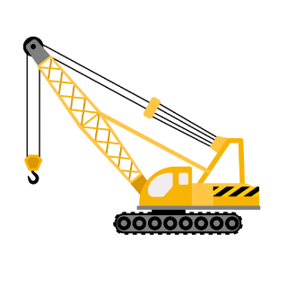
施工架組配作業主管 |  | 吊掛指揮手 | 
營造業業務主管 |  | 堆高機操作人員 | 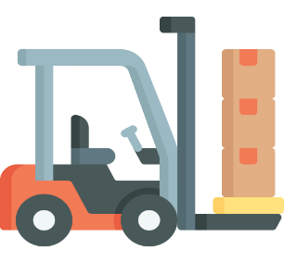
特定化學作業主管 |  | 監火人員 | 
粉塵作業主管 | 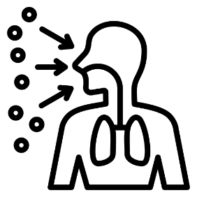 | 六小時 | 
氧乙炔熔接作業人員 | 